对账
订单号 | 入住日期 | 离店日期 | 应收 |  |  |  | ,
999223848168026 | 2023-07-22 | 2023-07-24 | 208 | 208.00 | 3289527 | 0 | ,3289527 | 直连
999224829624569 | 2023-07-22 | 2023-07-24 | 172 | 172.00 | 3519149 | 0 | ,3519149 | 直采
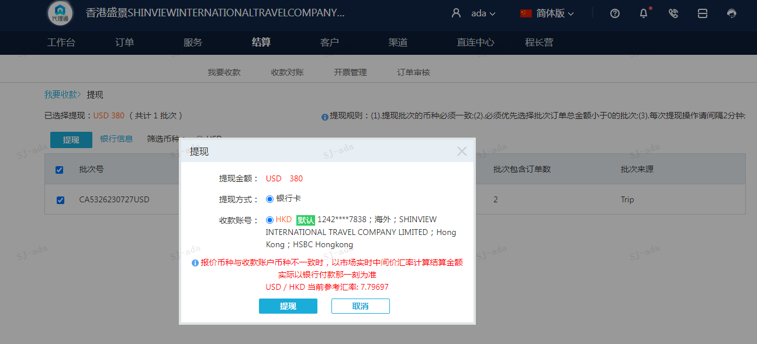
 |  |  | 380
 |  |  | USD 380

A230727092816911 | 208 | 1621.77
A230727092917911 | 172 | 1341.08
USD / HKD 当前参考汇率: 7.79697 | 380 | 2962.85
总计：380 USD/ 2962.85 HKD

